Лист 1
Прайс-лист
МИР ПРЯЖИ

В валюте: руб. (курс 1).
Цены указаны на 07.08.2020

№ | Номенклатура/ Характеристика номенклатуры | Описание | Изображение | Артикул | Цена | Ед. | Остаток | Ссылка на сайт
 | Набор резиновых штампов "Винтаж" (5 шт) 60-60023-INK | Набор резиновых штампов "Винтаж" (5 шт) 60-60023-INK | 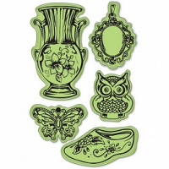 | 60-60023-INK | 177.00 |  |  | Изображение
 | Набор резиновых штампов "Винтаж" (5 шт) 60-60023-INK |  |  |  | 177.00 | шт | 3 | Изображение
 | Набор силиконовых штампов "Узорчатые пудели" | Набор силиконовых штампов "Узорчатые пудели", (10 шт), 60-30328-INK | 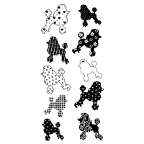 | 60-30328-INK | 245.70 |  |  | Изображение
 | Набор силиконовых штампов "Узорчатые пудели" |  |  |  | 245.70 | шт | 2 | Изображение
 | Штамп прозрачный | Штамп прозрачный | 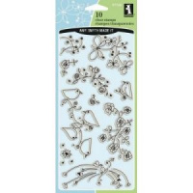 | 97724-INK | 263.25 |  |  | Изображение
 | Штамп прозрачный |  |  |  | 263.25 | шт | 1 | Изображение
 | Штамп прозрачный | Штамп прозрачный |  | 99241-INK | 263.25 |  |  | Изображение
 | Штамп прозрачный |  |  |  | 263.25 | шт | 1 | Изображение

